Fx SI
Fx SI (IF)

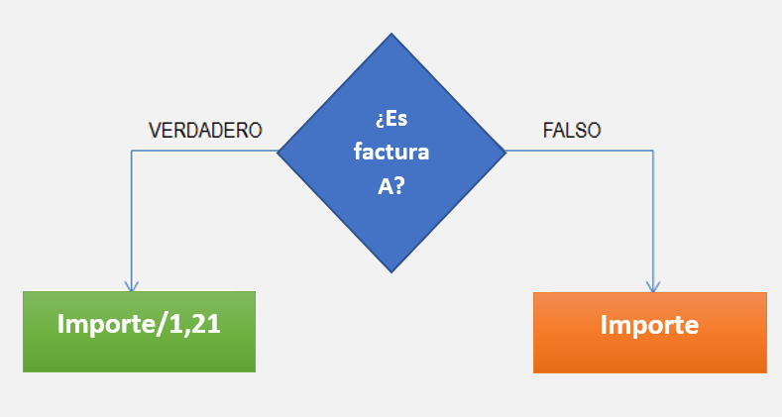
Introducir una función SI que devuelva el saldo sin iva cuando sea FC A

IMPORTE | FACTURA | SALDO
$150,000 | A | $129,310.34
$200,000 | B | $200,000.00
$250,000 | C | $250,000.00
$300,000 | A | $258,620.69

Introducir una función SI que devuelva el texto OK si las ventas reales son mayores o iguales que el presupuesto. En caso contrario, que devuelva el texto NO OK.

Ventas reales | Presupuesto | Función SI
$4,500 | $4,358 | ok
$5,100 | $5,891 | no ok
$3,278 | $3,101 | ok
$5,648 | $3,250 | ok
$9,988 | $5,891 | ok

